Criterios impacto 1
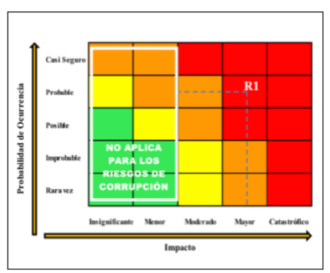
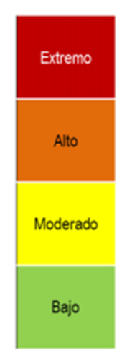
Criterios para calificar el impacto en riesgos de corrupción
1. ¿Afecta al grupo de funcionarios del proceso? | SI
2. ¿Afecta el cumplimiento de metas y objetivos de la dependencia? | NO
3. ¿ Afecta el cumplimiento de la misión de la Entidad? | NO
4. ¿ Afecta el cumplimiento de la misión del sector al que pertenece la Entidad? | NO
5. ¿Genera pérdida de confianza de la Entidad, afectando su reputación? | NO
6. ¿Genera pérdida de recursos económicos? | NO
7. ¿ Afecta la generación de los productos o la prestación de los servicios? | NO
8. ¿ Da lugar al detrimento de calidad de vida de la comunidad por la pérdida del bien o servicios o los recursos públicos? | NO
9. ¿ Genera pérdida de información de la Entidad? | SI
10. ¿ Genera intervención de los órganos de control, de la fiscalía, u otro ente? | SI
11. ¿ Da lugar a procesos sancionatorios? | NO
12. ¿Da lugar a procesos disciplinarios? | SI | SI
13. ¿ Da lugar a procesos fiscales? | NO | NO
14. ¿Da lugar a procesos penales? | NO
15. ¿ Genera pérdidad de credibilidad del sector? | NO
16. ¿ Ocasiona lesiones físicas o pérdida de vidas humanas? | NO
17. ¿ Afecta la imagen regional? | NO
18. ¿ Afecta la imagen institucional? | SI
19. ¿Genera daño ambiental? | NO

